AC테스트결과
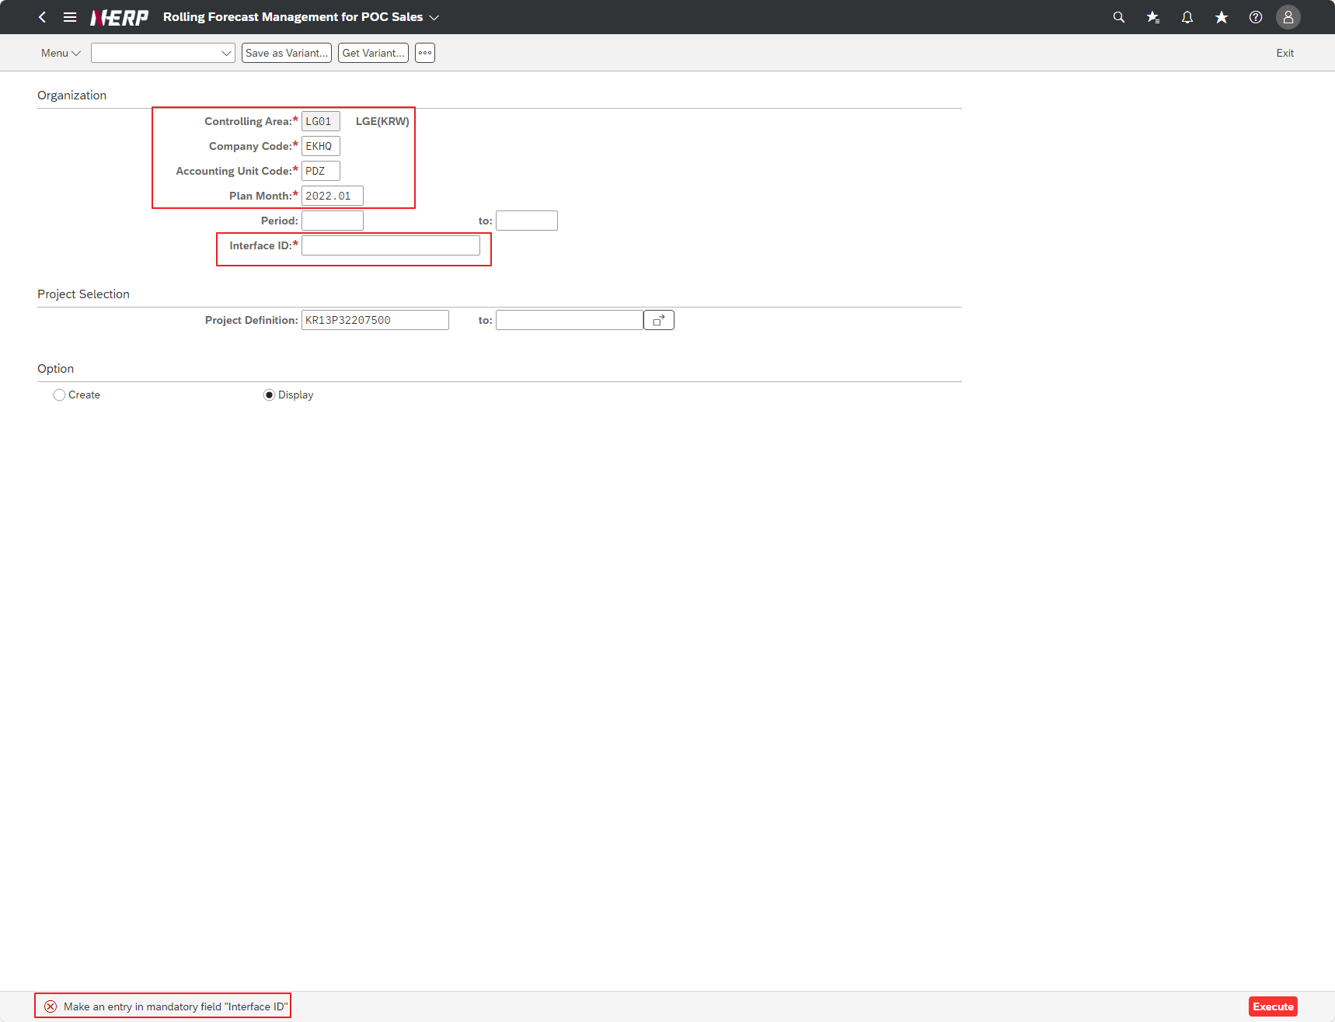
※ 테스트 환경 : N-ERP 품질(S4D) 환경 Client 210(WEBGUI) - Chrome

■ T-Code : ZCBMR2540 Monthly Carryforward 추가로직 반영
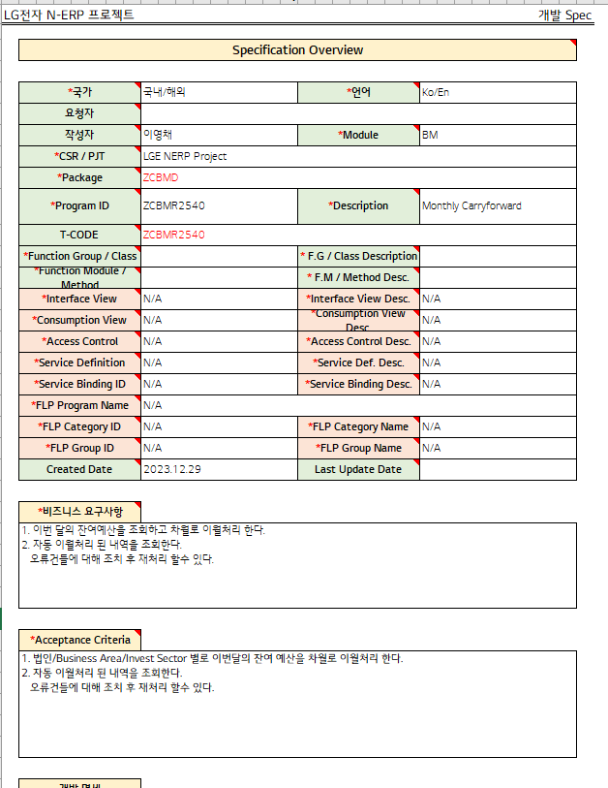

3자 테스트 전
3자 테스트 후

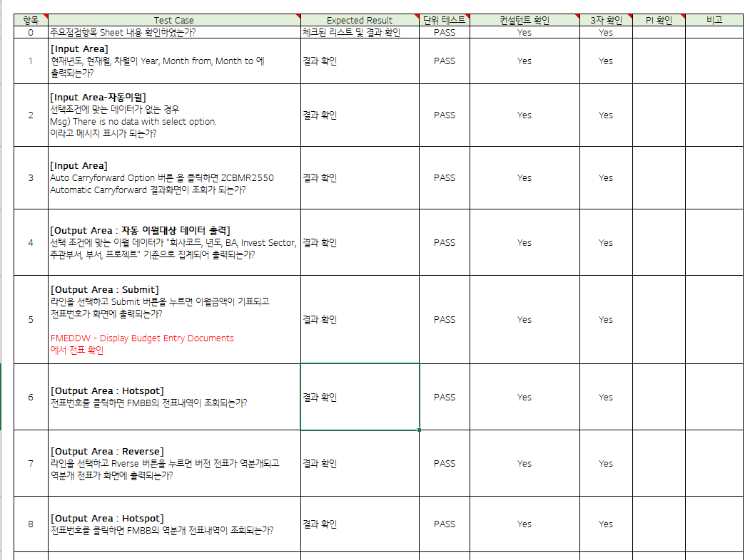
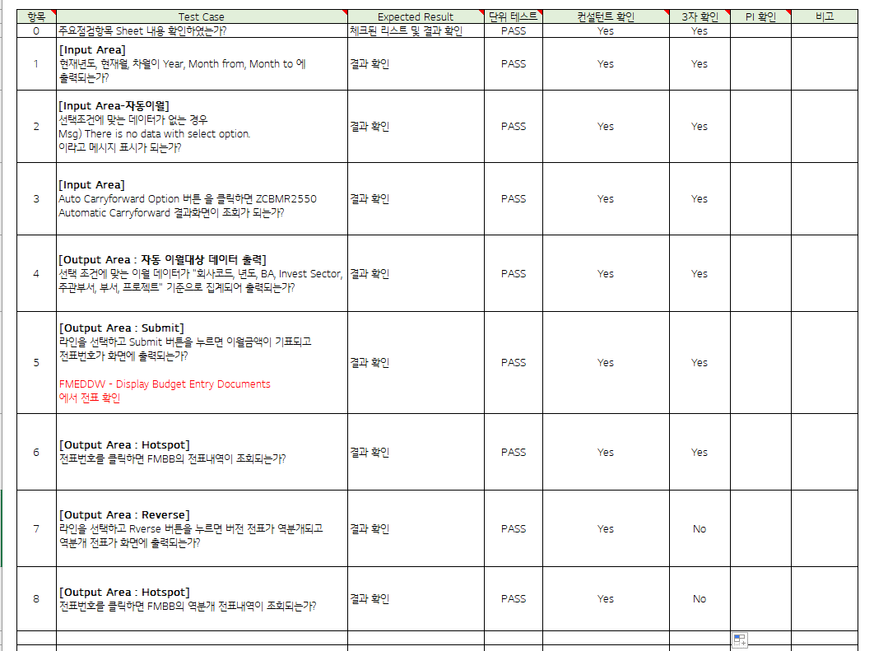

테스트 목록
항목 | Test Case | Expected Result | 단위 테스트 | 컨설턴트 확인 | 3자 확인 | PI 확인 | 비고
1 | "[Input Area] Are the current year, current month, and next month displayed in Year, Month from, and Month to?" | Check results | Pass | Pass | YES
2 | "[Input Area-Automatic Carryover] If there is no data that meets the selection criteria Msg) There is no data with select option. Is the message displayed?" | Check results | Pass | Pass | YES
3 | "[Input Area] If you click the Auto Carryforward Option button, can you view the ZCBMR2550 Automatic Carryforward results screen? | Check results | Pass | Pass | YES
4 | "[Output Area: Automatically carry over data output] Is the carryover data that meets the selection conditions aggregated and output based on “company code, year, BA, Invest Sector, management department, department, project”? | Check results | Pass | Pass | YES
5 | "[Output Area: Submit] When I select a line and press the Submit button, is the carryover amount marked and the voucher number displayed on the screen? FMEDDW - Display Budget Entry Documents Check your slip at" | Check results | Pass | Pass | YES
6 | "[Output Area: Hotspot] If I click on the voucher number, can I view FMBB voucher details?” | Check results | Pass | Pass | YES
7 | "[Output Area: Reverse] If you select a line and press the Rverse button, will the version slip be reversed and the reversal slip printed on the screen? | Check results | Pass | Pass | NO
8 | "[Output Area: Hotspot] If I click on the voucher number, can I view the FMBB reversal voucher details? | Check results | Pass | Pass | NO
Case 1 : 주요점검항목 Sheet 내용 확인하였는가? | "[Input Area] Are the current year, current month, and next month displayed in Year, Month from, and Month to?"
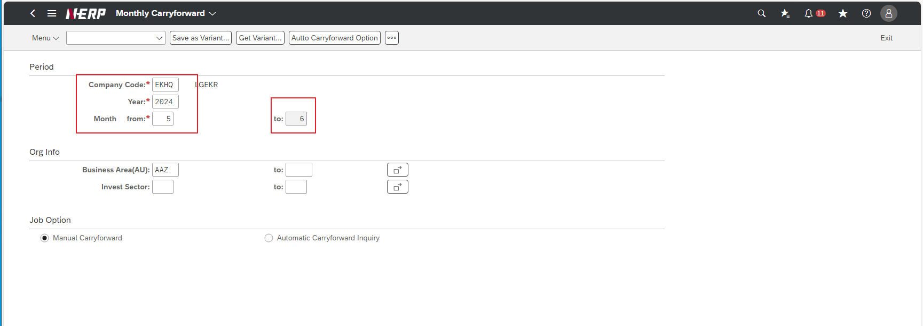

Case 2: | "[Input Area-Automatic Carryover] If there is no data that meets the selection criteria Msg) There is no data with select option. Is the message displayed?"

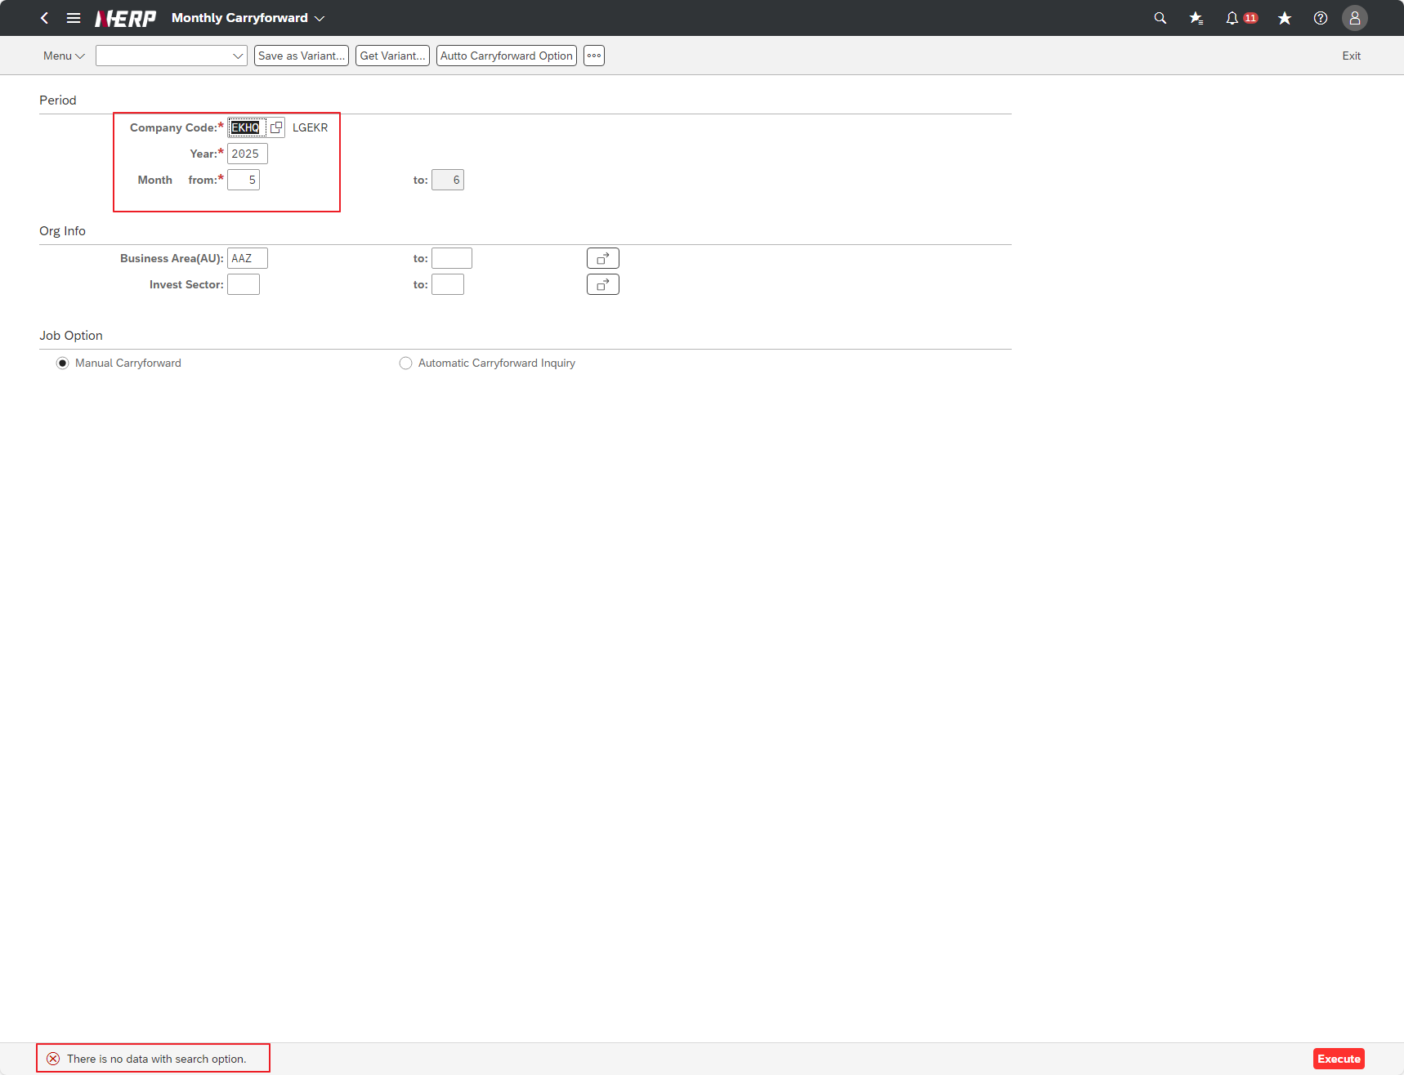

Case 3: | “Is the Fiscal Year field required to be checked?”

Case 3: | "[Input Area] If you click the Auto Carryforward Option button, can you view the ZCBMR2550 Automatic Carryforward results screen?

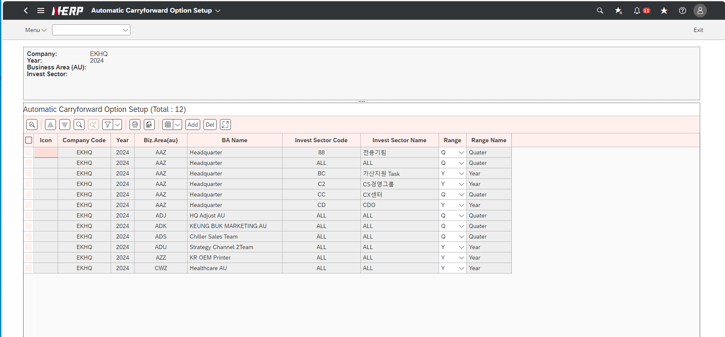

Case 4: | "[Output Area: Automatically carry over data output] Is the carryover data that meets the selection conditions aggregated and output based on “company code, year, BA, Invest Sector, management department, department, project”?
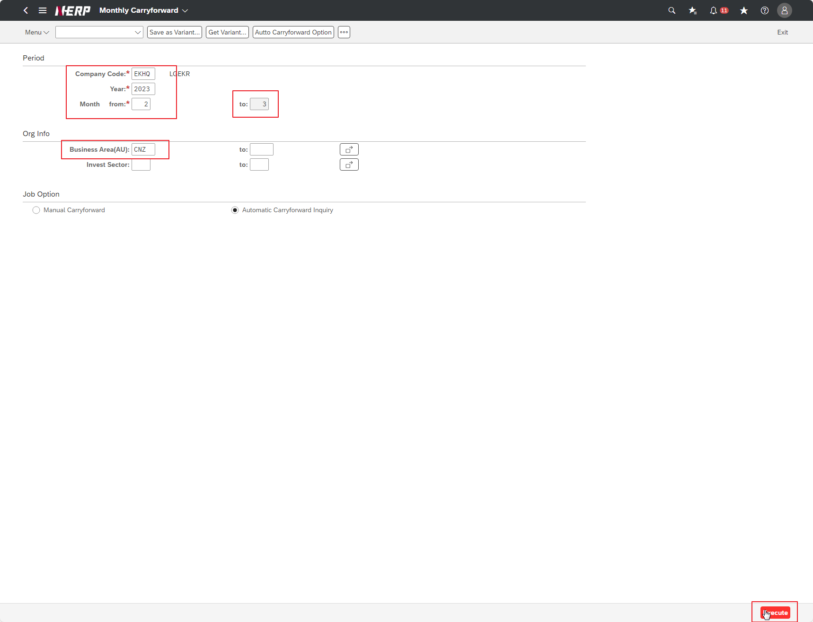

Case 5: | User Controlling Area: ‘LG01’ Company: EKHQ Accounting Unit: ""PDZ"" Plan Month: 2022.01 Project: Blank <-- Entire project for the relevant period Interface ID: 1 Option: Display"

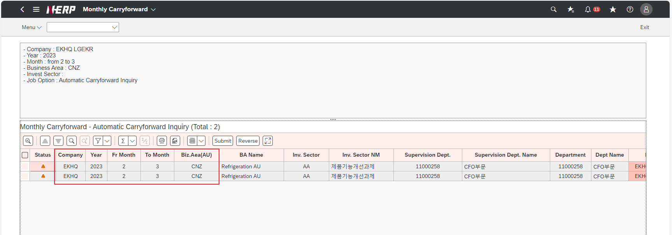

Case 5: | "[Output Area: Submit] When I select a line and press the Submit button, is the carryover amount marked and the voucher number displayed on the screen? FMEDDW - Display Budget Entry Documents Check your slip at"

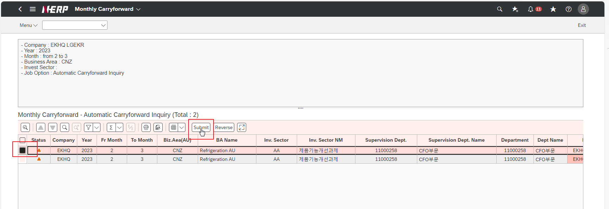

Case 6 | "[Output Area: Hotspot] If I click on the voucher number, can I view FMBB voucher details?”

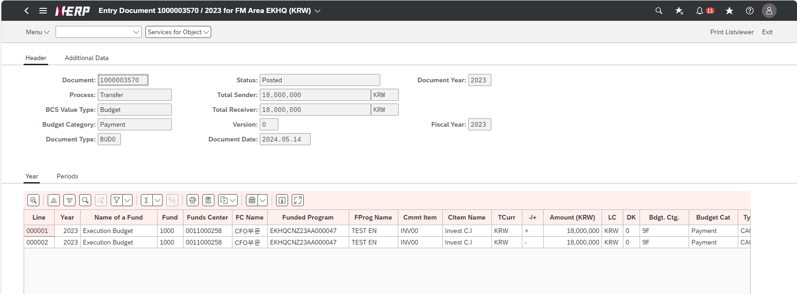

Case 7: | "[Output Area: Reverse] If you select a line and press the Rverse button, will the version slip be reversed and the reversal slip printed on the screen? | FAIL

Nothing happens after reverse success

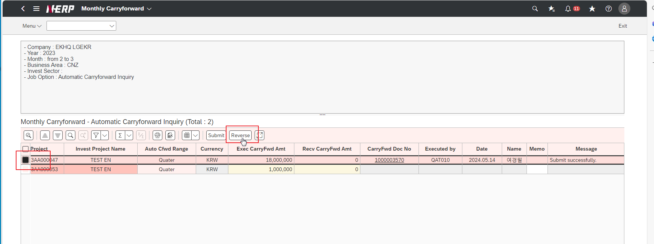

Case 8: | "[Output Area: Hotspot] If I click on the voucher number, can I view the FMBB reversal voucher details? | FAIL
Reverse doesnot create document

Case 10: | "User Controlling Area: ‘LG01’ Company: EKHQ Accounting Unit: ""PDZ"" Plan Month: 2022.01 Project: KR13P32207500 Interface ID: <---- blank Option: Display"

